关系图
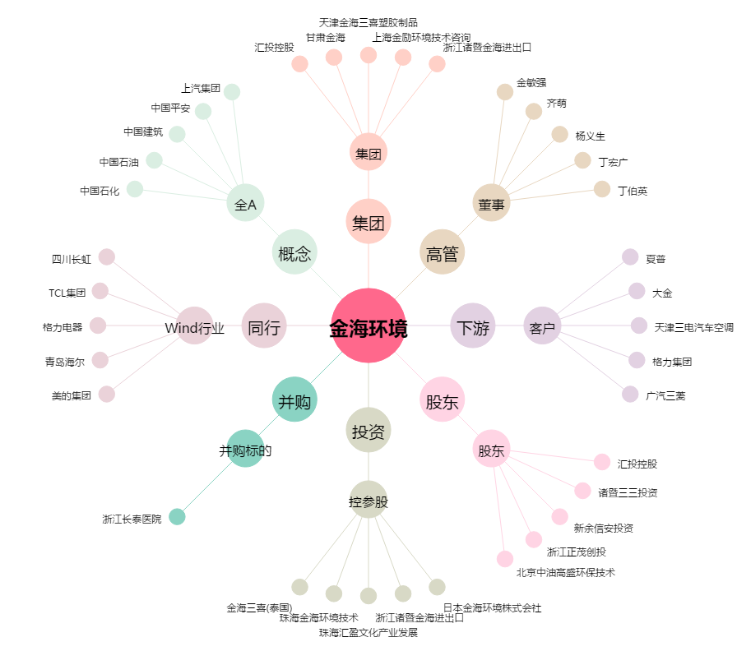
金海环境[603311.SH] - 关系概览图

